PBL - EPIC project.work
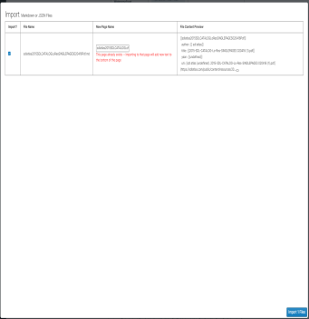
View - default - danh sách dự án http://work.tecotec.vn/Project/Index | Y hệt: https://coda.io/d/Status-Project_dQLEj7bYtQA/Status_suGWB#_luB4t Chỉ tạo từ CODA Control: Force Sync - có timestamp thời điểm sycn gần nhất ở các view (hiện URL cần sync - url khác nhau) - hiện link && confirm Fail sycn phải có message (API hay bảo mật hay cái gì ? ) Note: + Sort (Risk, Status) + Filter (Type, Team lead, Status) - default: "active" && "pending" + Group ( parent / người) Comment: có comment theo row Document: URL phải được nhận là LInk Có colour code - đủ phân biệt Load 1 lần hết luôn
View - Project edit http://work.tecotec.vn/project/Edit?duAnId=46 | THÔNG TIN CHUNG Tên dự án - Lấy từ Cột Parent (coda) Bỏ Quan tâm | Trạng thái | Mã tự input Mô tả tự input - k bắt buộc Loại giữ nguyên | bỏ Mã loại | xoá hết loại cũ Ngân sách [Actual Cost] / Budget duyệt ------- Gắn theo team ------- Bỏ - GIAI ĐOẠN Thay bằng - Dự án Thành phần - cột Project name @ coda Sync các cột khác từ coda -> form Dự án thành phần Hạng mục công việc - ship sycn từ URL trên coda (URL) Thêm trường CODA URL trên đầu form + control force sycn ------- Hạng mục công việc là bảng list các ship-able
UX - project edit | Tên dự án click - mở detail Nhãn Project / Process / Work package ( cột Category @ coda) ------- Bảng danh sách dự án thành phần Category | Tên dự án | Lead | thời gian tạo Group theo lead hoặc Category / sort theo thời gian tạo Action tạo mới
Pop - up import sync Mới | Hiện : SELECT IMPORT? | Tên project | Ship-able | nội dung thay Hiện tất cả ship cũ và mới (cũ hiện thông báo đã tồn tại - green )
Case họp check in hàng tuần | CODA -> WORK Sửa tên ship @ coda thì phải sang work click sync
Case team lead thêm ship bên view chạy giờ | WORK -> CODA system tự đồng bộ sang coda
Case sửa thông tin ship | Phải sửa @ work time Click đồng bộ -> coda
Case thêm / xoá dự án | Chỉ làm bên CODA

